Муж и Жен
ФИНИШНЫЙ ПРОТОКОЛ СОРЕВНОВАНИЙ
Лыжный спринт (1 км) "Горячий снег"

 |  |  | 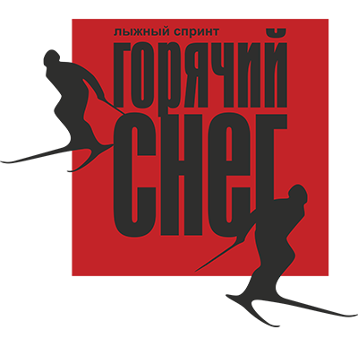
Московская обл., Солнечногорский р-н, дер.Лопотово, з/к "Романтик"
16 марта 2015 года
Погодные условия: Ясно, +7

МУЖСКОЙ ЗАЧЕТ
Фамилия, имя | Пол | Место
Пыжов Николай | м | 1
Гарбузов Владимир | м | 2
Андреев Валентин | м | 3
Щеглов Алексей | м | 4
Смирнов Виталий | м | 5
Ерошкин Алексей | м | 6
Шаршовых Илья | м | 6
Калинин Алексей | м | 8
Веденеев Дмитрий | м | 9
Ильвовский Дмитрий | м | 10
Дубровин Дмитрий | м | 11
Миронов Вячеслав | м | 12
Кузин Евгений | м | 13
Артамонов Алексей | м | 14
Мелешкин Сергей | м | 15
Качан Олег | м | 16
Суслов Сергей | м | 17

ЖЕНСКИЙ ЗАЧЕТ
Фамилия, имя | Пол | Место
Веденеева Елена | ж | 1
Волкова Анастасия | ж | 2
Грушина Анна | ж | 3
Гарбузова Татьяна | ж | 4
Веденеева Екатерина | ж | 5
Серова Татьяна | ж | 6

